Sheet1
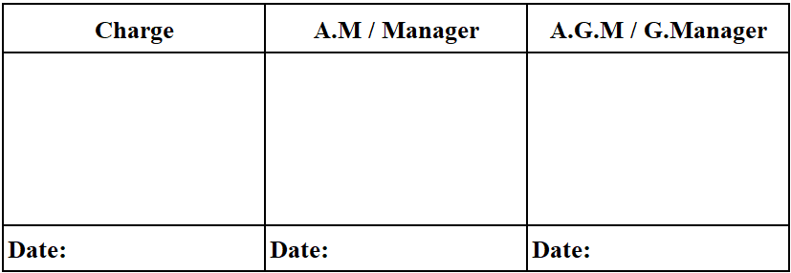
1 | 2 | 3 | 4 | 5 | 6 | 7 | 8 | 9 | 10 | 11 | 12 | 13 | 14 | 15 | 16 | 17 | 18 | 19 | 20 | 21

Disposition Property List (FA)
 |  |  |  |  |  |  |  |  |  |  |  |  |  |  |  |  | Date: |  | 25-Nov-2025
No | Control No | Category | PIC | Import No | Name | Q'ty | Unit | Model/ Part No | Supplier | Price (USD) | Total Asset Asquisition value (USD) | Book Value | Currency | FA/ TOOL | INV No | CD No | CD Date | CD'S Item No | Reason | Pallet No.
Các cột theo thư tự đã được đánh dấu trong file upload scrap list
1 |  |  |  |  |  | 1 |  | 1RE2DVLB1609ZB | ABE | 43.11 | 1
2 |  |  |  |  |  | 1 |  | 1RE1DVLB2059ZA | ABE | 7.71 | 1
3 |  |  |  |  |  | 1 |  | 1RE2DVLB1855YB | PSNM | 114.06 | 1
4 |  |  |  |  |  | 10 |  | PULB1062ZB-GL | SALOM | 8.03 | 2
5 |  |  |  |  |  | 20 |  | PULB1062ZB-GL | SALOM | 8.03 | 2
6 |  |  |  |  |  | 30 |  | PULB1062ZB-GL | SALOM | 8.03 | 3
7 |  |  |  |  |  | 2 |  | DVMJ1069ZAK/X1 |  | 9.99 | 1
8 |  |  |  |  |  | 3 |  | DVMJ1069ZAK/X1 |  | 9.99 | 1

Total

